Tabelle1
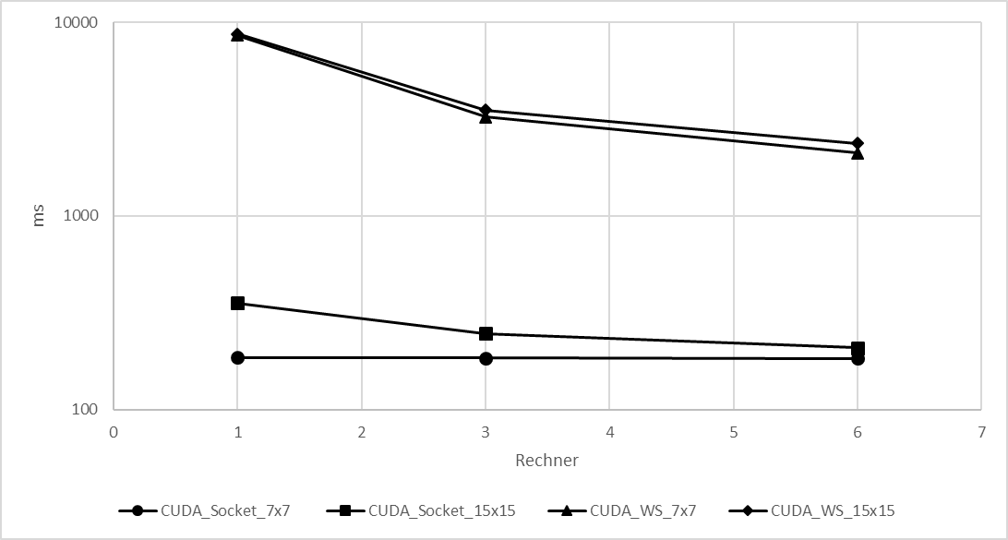
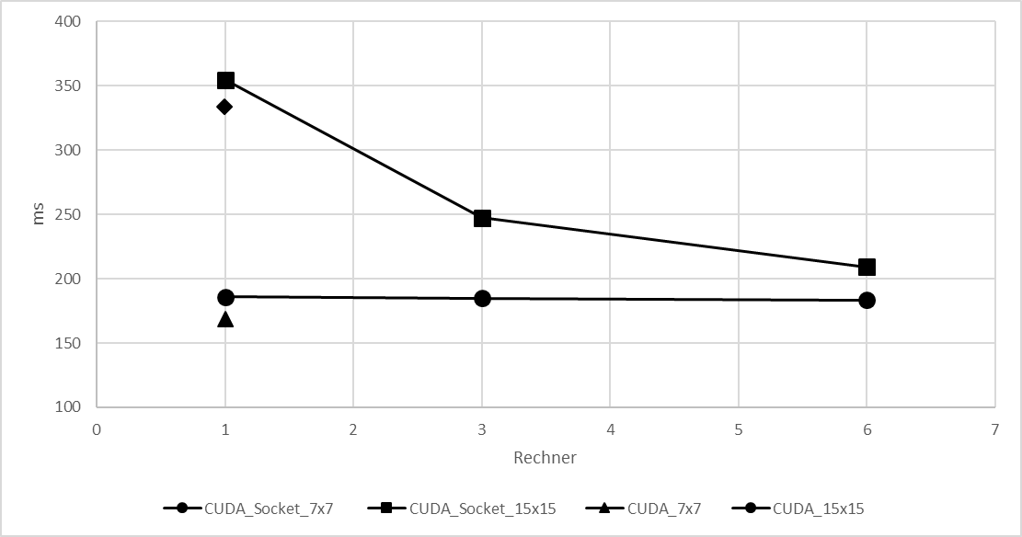
 | Werte in ms

 |  |  |  |  |  | Mittelwerte
 | Versuch 1 | Versuch 2 | Versuch 3 |  |  | 7x7 | 15x15
CUDA |  |  |  | CUDA | 1 | 168.47983267 | 333.32551467
 |  |  |  |  | 6 | 168.47983267 | 333.32551467
7x7 | 197.357832 | 153.284826 | 154.79684 | CUDA Socket | 1 | 186.00972367 | 354.84398067
15x15 | 379.822732 | 312.686156 | 307.467656 |  | 3 | 184.74105967 | 247.33400500
CUDA vs CUDA Socket
CUDA Socket |  |  |  |  | 6 | 183.52509067 | 209.00751800
1 Rechner |  |  |  | CUDA WS | 1 | 8563.42770700 | 8726.91444167
7x7 | 196.518461 | 184.57375 | 176.93696 |  | 3 | 3241.96730767 | 3522.07505833
15x15 | 380.072472 | 352.186903 | 332.272567 |  | 6 | 2118.79562667 | 2367.99718500
3 Rechner |  |  |  |  | Rechner
7x7 | 222.076837 | 171.009935 | 161.136407
15x15 | 259.391964 | 252.105553 | 230.504498
6 Rechner
7x7 | 224.517825 | 165.841301 | 160.216146
15x15 | 223.32721 | 199.508452 | 204.186892
CUDA WS
1 Rechner
7x7 | 8591.536549 | 8547.337503 | 8551.409069
15x15 | 8746.316273 | 8718.793447 | 8715.633605
3 Rechner
7x7 | 3222.001516 | 3240.362173 | 3263.538234
15x15 | 3490.787043 | 3509.302337 | 3566.135795
6 Rechner
7x7 | 2124.62941 | 2130.478812 | 2101.278658
15x15 | 2349.390712 | 2392.395666 | 2362.205177
CUDA Socket vs CUDA WS

